1435821
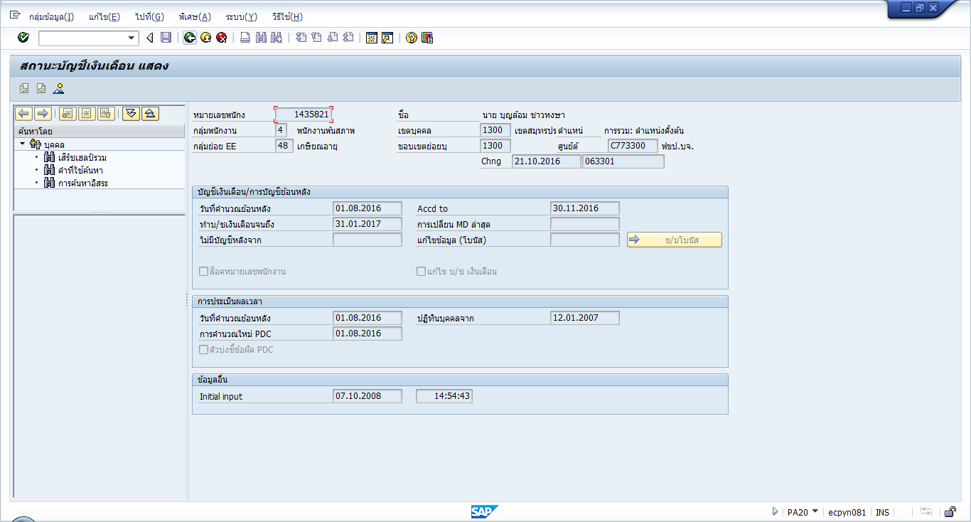
For-Period 09.2016 (01.09.2016 - 30.09.2016) |  |  |  | For-Period 09.2016 (01.09.2016 - 30.09.2016)
In-Period 09.2016 (Fin.: 30.09.2016) |  |  |  | In-Period 11.2016 (Fin.: 30.11.2016)
 |  |  |  | /A11 | 67,667.23-
1323 | 7,295.31 |  |  | 1323 | 7,295.31
1431 | 1 |  |  | 1431 | 1
1802 | 22,162.35 |  |  | 1802 | 22,162.35
1803 | 22,162.35 |  |  | 1803 | 22,162.35
1804 | 7,387.44 |  |  | 1804 | 7,387.44
2003 | 55,691.74- |  |  | 2003 | 55,691.74-
/001 |  |  |  | MRA0 | 151,517.01
/002 |  |  |  | /001
/801 |  |  |  | /002
/802 |  |  |  | /801
/803 |  |  |  | /802
1000 | 66,321.00 |  |  | /803
1001 | 9,726.02 |  |  | 1000 | 66,321.00
1900 | 11,053.50 |  |  | 1001 | 9,726.02
2004 | 0.03- |  |  | 1511 | 1,500.00 | /A11 retro เดือน 9.2016
2110 | 962.18- |  |  | 1900 | 11,053.50
2700 | 140.00- |  |  | 2110 | 962.18- | 3002 | 13,264.19
2702 | 10.00- |  |  | 2700 | 140.00- | 3011 | 2,842.34
2704 | 15.00- |  |  | 2702 | 10.00- | 3013 | 29,370.72
2706 | 1,570.00- |  |  | 2704 | 15.00- | 3015 | 20,369.98
2713 | 500.00- |  |  | 2706 | 1,570.00- | 3502 | 320
2717 | 8,640.00- |  |  | 2713 | 500.00- | 1511 | 1,500.00
2720 | 40,000.00- |  |  | 2717 | 8,640.00- |  | 67,667.23
 |  |  |  | 2720 | 40,000.00-
 |  |  |  | 3002 | 13,264.19
 |  |  |  | 3011 | 2,842.34
 |  |  |  | 3013 | 29,370.72
 |  |  |  | 3015 | 20,369.98
 |  |  |  | 3502 | 320
 |  |  |  | 4003 | 20,300.18

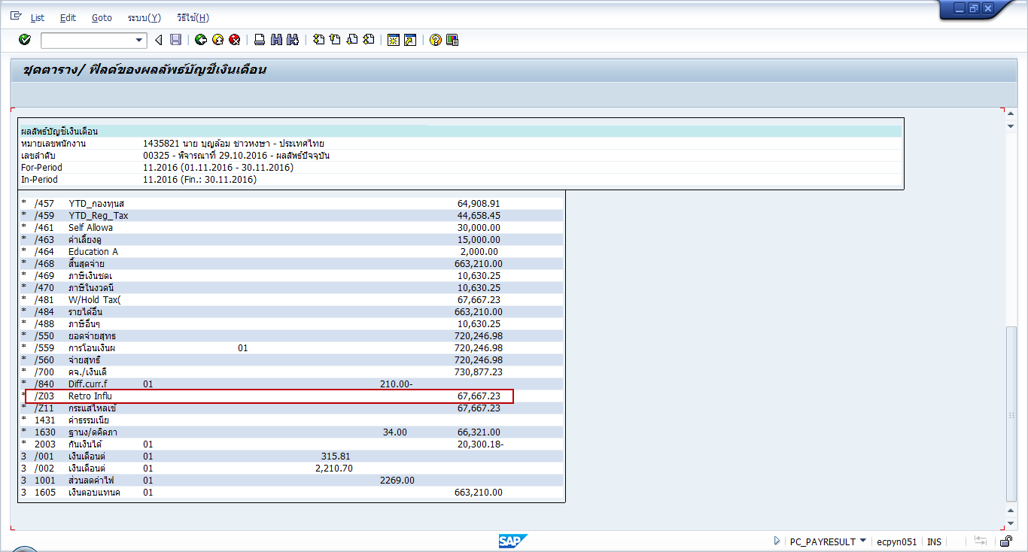

Pay slip เดือน 11.2016

1605 | 663,210.00
retro เดือน 9 | 67,667.23 | tax | 10,630.25

 | 730,877.23 |  | 10,630.25

 |  |  | 720,246.98

1380203
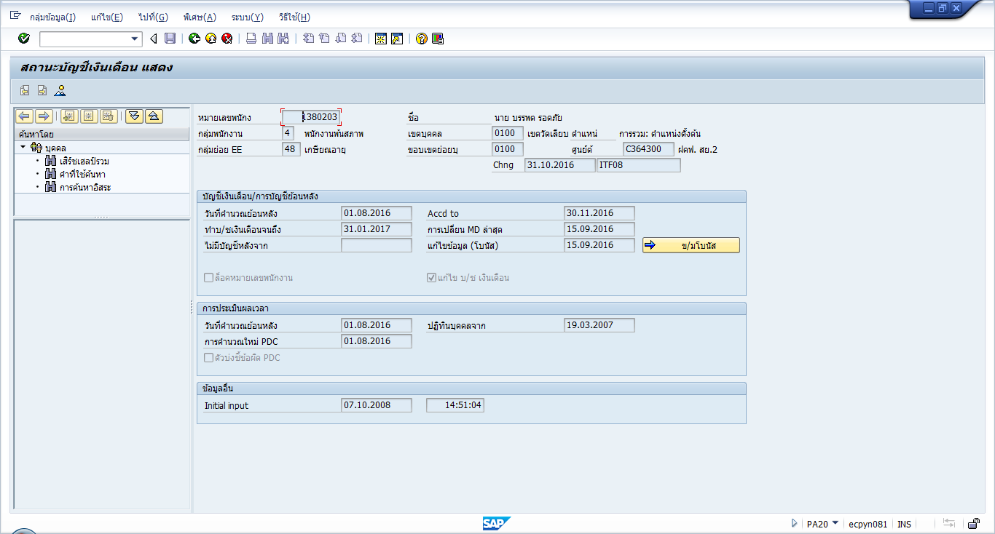
For-Period 09.2016 (01.09.2016 - 30.09.2016) |  |  |  | For-Period 09.2016 (01.09.2016 - 30.09.2016)
In-Period 09.2016 (Fin.: 30.09.2016) |  |  |  | In-Period 11.2016 (Fin.: 30.11.2016)

1323 | 6,152.08 |  |  | 1323 | 6,152.08
1431 | 1 |  |  | 1431 | 1 | retro จากเดือน 09.2016
1802 | 22,162.35 |  |  | 1802 | 22,162.35
1803 | 22,162.35 |  |  | 1803 | 22,162.35
1804 | 7,387.44 |  |  | 1804 | 7,387.44 | 3005 | 9,587.67
1806 | 16,472.82 |  |  | 1806 | 16,472.82 | 3011 | 2,130.60
1807 | 16,472.82 |  |  | 1807 | 16,472.82 | 3013 | 1,597.94
1808 | 5,490.94 |  |  | 1808 | 5,490.94 | 3015 | 8,788.76
2003 | 29,868.10- |  |  | 2003 | 29,868.10- | 3023 | 1,398.20
/001 |  |  |  | MRA0 | 39,114.25 | 3025 | 1,198.46
/002 |  |  |  | /001 |  | 3502 | 3,994.90
/801 |  |  |  | /002 |  |  | 28,696.53
/802 |  |  |  | /801
/803 |  |  |  | /802
1000 | 55,928.00 |  |  | /803
1001 | 9,726.02 |  |  | 1000 | 55,928.00
1900 | 9,321.33 |  |  | 1001 | 9,726.02
2004 | 0.95 |  |  | 1900 | 9,321.33
2700 | 280.00- |  |  | 2004 | 0.95
2704 | 15.00- |  |  | 2700 | 280.00-
2713 | 500.00- |  |  | 2704 | 15.00-
2717 | 53,523.45- |  |  | 2713 | 500.00-
4706 | 1,552.00 |  |  | 2717 | 53,523.45-
4714 | 3,570.00 |  |  | 3005 | 9,587.67
4717 | 10,301.73 |  |  | 3011 | 2,130.60
4718 | 6,680.00 |  |  | 3013 | 1,597.94
 |  |  |  | 3015 | 8,788.76
 |  |  |  | 3023 | 1,398.20
 |  |  |  | 3025 | 1,198.46
 |  |  |  | 3502 | 3,994.90
 |  |  |  | 4003 | 8,608.96
 |  |  |  | 4706 | 1,552.00
 |  |  |  | 4714 | 3,570.00
 |  |  |  | 4717 | 10,301.73
 |  |  |  | 4718 | 6,680.00

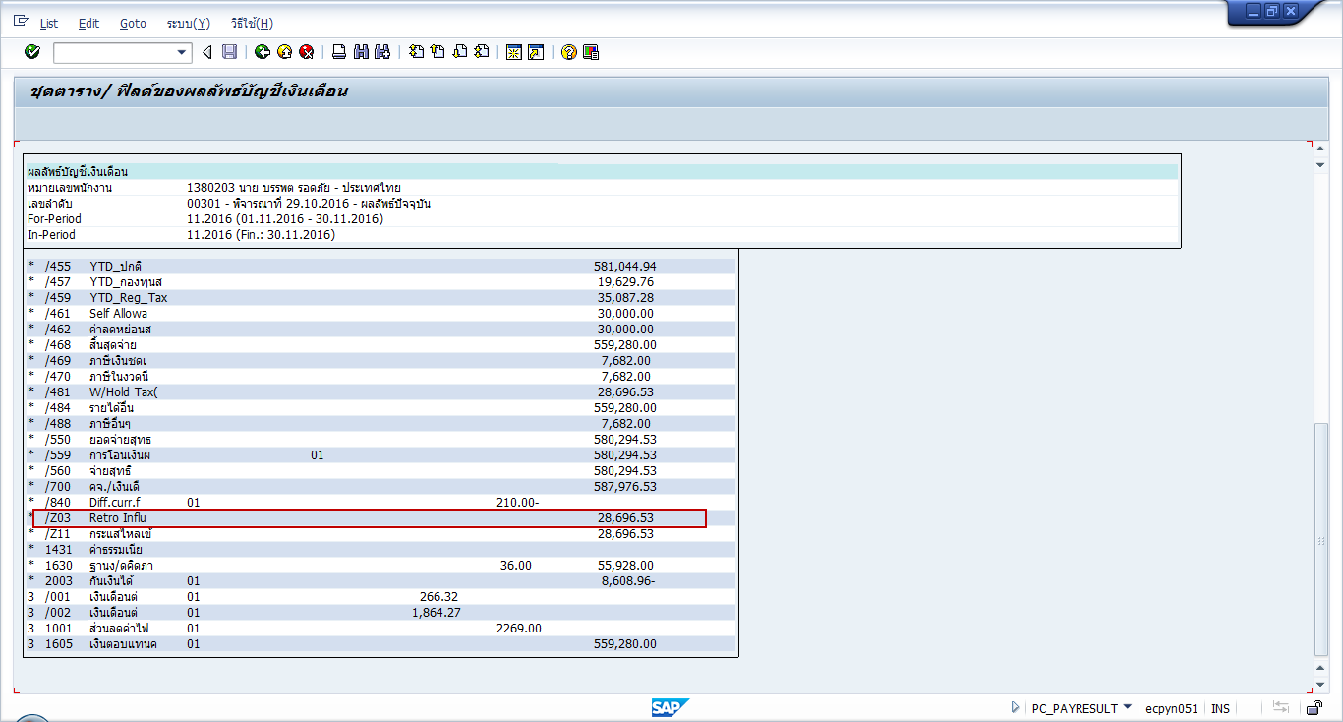

Pay slip เดือน 11.2016

1605 | 559,280.00
retro เดือน 9 | 28,696.53 | tax | 7,682.00

 | 587,976.53 |  | 7,682.00

 |  |  | 580,294.53

1231826
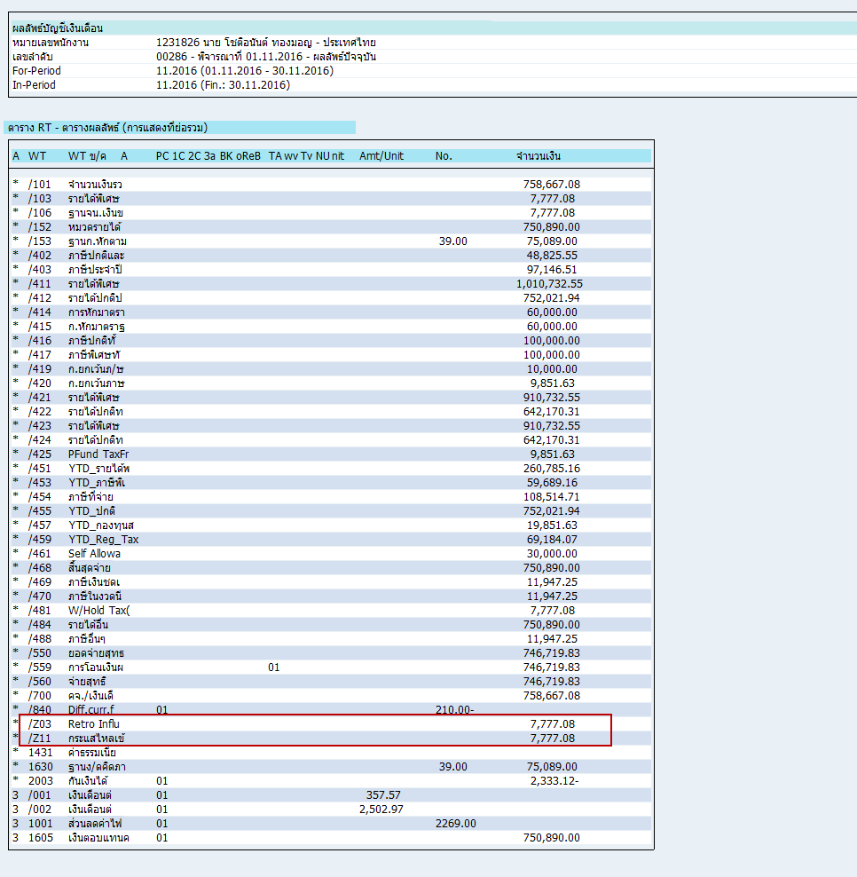
For-Period 09.2016 (01.09.2016 - 30.09.2016) |  | For-Period 09.2016 (01.09.2016 - 30.09.2016)
In-Period 09.2016 (Fin.: 30.09.2016) |  | In-Period 11.2016 (Fin.: 30.11.2016)

1000 | 75,089.00 | 1000 | 75,089.00
1001 | 9,726.02 | 1001 | 9,726.02
1717 | 36,664.50 | 1717 | 36,664.50
1900 | 12,514.83 | 1900 | 12,514.83
2004 | 0.73 | 2004 | 0.73 | รหัสพนักงาน | 1231826
2700 | 280.00- | 2700 | 280.00-
2704 | 15.00- | 2704 | 15.00- |  | /A11 retro เดือน 9.2016
2706 | 200.00- | 2706 | 200.00- |  | WT | amount
2713 | 500.00- | 2713 | 500.00- |  | 3001 | 1,609.05
2714 | 50,420.00- | 2714 | 50,420.00- |  | 3005 | 6,168.03
2717 | 18,730.00- | 2717 | 18,730.00- |  |  | 7,777.08
2720 | 1,000.00- | 2720 | 1,000.00-
 |  | 3001 | 1,609.05
 |  | 3005 | 6,168.03
 |  | 4003 | 2,333.12

1323327
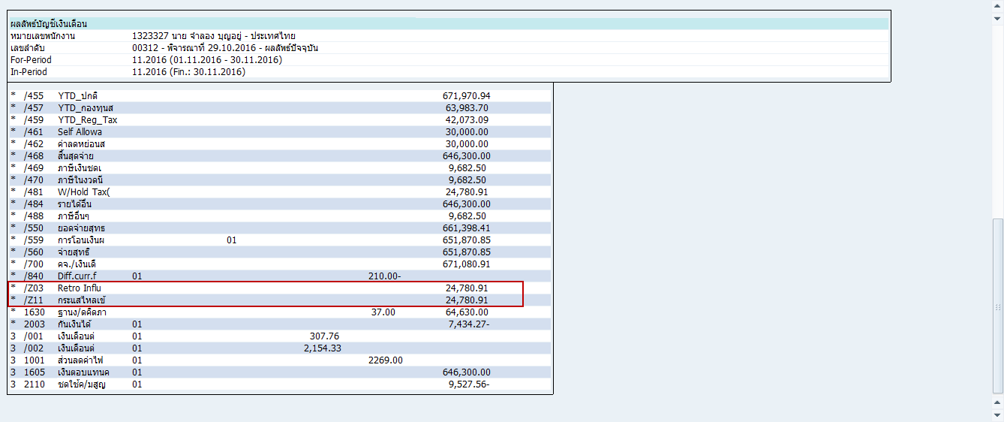
 |  | For-Period 09.2016 (01.09.2016 - 30.09.2016)
 |  | In-Period 11.2016 (Fin.: 30.11.2016)

1000 | 64,630.00 | 1000 | 64,630.00
1001 | 9,726.02 | 1001 | 9,726.02
1900 | 10,771.67 | 1900 | 10,771.67
2004 | 0.94 | 2004 | 0.94
2700 | 280.00- | 2700 | 280.00-
2702 | 10.00- | 2702 | 10.00- | /A11 retro เดือน 9.2016
2704 | 15.00- | 2704 | 15.00- | WT | amount
2713 | 500.00- | 2713 | 500.00- | 3001 | 1,384.92
2717 | 60,640.00- | 2717 | 60,640.00- | 3002 | 4,308.67
2718 | 1,060.40- | 2718 | 1,060.40- | 3005 | 1,154.10
4110 | 8,007.82 | 3001 | 1,384.92 | 3013 | 6,001.36
4714 | 4,850.00 | 3002 | 4,308.67 | 3015 | 9,232.84
4718 | 6,059.60 | 3005 | 1,154.10 | 3021 | 1,384.92
 |  | 3013 | 6,001.36 | 3025 | 1,154.10
 |  | 3015 | 9,232.84 | 3502 | 160
 |  | 3021 | 1,384.92 |  | 24,780.91
 |  | 3025 | 1,154.10
 |  | 3502 | 160
 |  | 4003 | 7,434.27
 |  | 4110 | 8,007.82
 |  | 4714 | 4,850.00
 |  | 4718 | 6,059.60

1394213
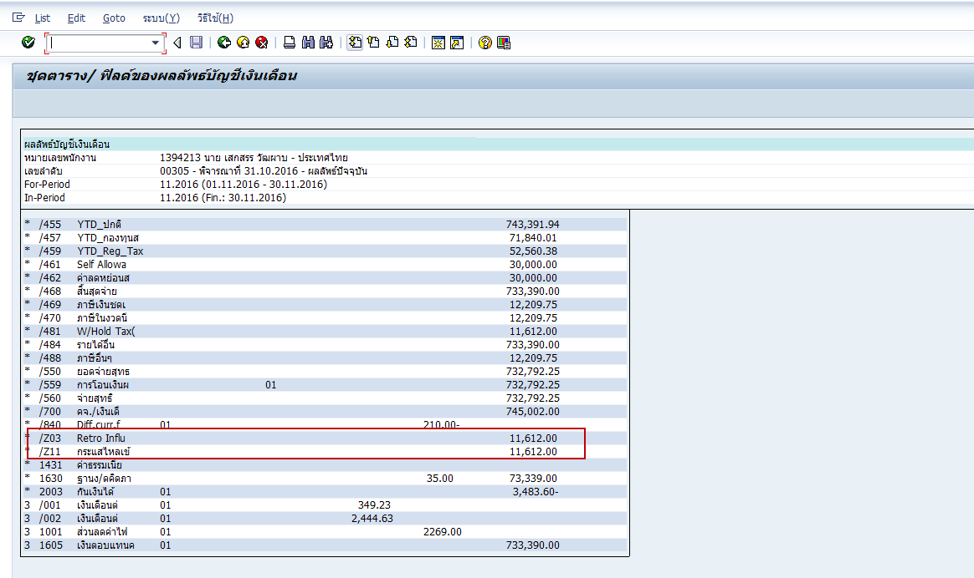
 |  | For-Period 09.2016 (01.09.2016 - 30.09.2016)
 |  | In-Period 11.2016 (Fin.: 30.11.2016)

1000 | 73,339.00 | 1000 | 73,339.00 | /A11 retro เดือน 9.2016
1001 | 9,726.02 | 1001 | 9,726.02 | WT | amount
1717 | 36,234.50 | 1717 | 36,234.50 | 3005 | 8,905.45
1900 | 12,223.17 | 1900 | 12,223.17 | 3021 | 1,396.93
2004 | 0.7 | 2004 | 0.7 | 3025 | 1,309.62
2700 | 280.00- | 2700 | 280.00- |  | 11,612.00
2702 | 10.00- | 2702 | 10.00-
2704 | 15.00- | 2704 | 15.00-
2706 | 300.00- | 2706 | 300.00-
2713 | 500.00- | 2713 | 500.00-
2714 | 6,260.00- | 2714 | 6,260.00-
2717 | 57,350.00- | 2717 | 57,350.00-
2718 | 5,743.00- | 2718 | 5,743.00-
 |  | 3005 | 8,905.45
 |  | 3021 | 1,396.93
 |  | 3025 | 1,309.62
 |  | 4003 | 3,483.60

1353925

1000 | 64,630.00 | 1000 | 64,630.00
1001 | 9,726.02 | 1001 | 9,726.02
1900 | 10,771.67 | 1900 | 10,771.67
2004 | 0.96 | 2004 | 0.96
2700 | 280.00- | 2700 | 280.00-
2704 | 15.00- | 2704 | 15.00- | /A11 retro เดือน 9.2016
2706 | 200.00- | 2706 | 200.00- | WT | amount
2713 | 2,000.00- | 2713 | 2,000.00- | 3005 | 4,154.79
2717 | 45,660.00- | 2717 | 45,660.00- | 3012 | 4,308.67
2718 | 7,190.00- | 2718 | 7,190.00- | 3013 | 13,849.30
 |  | 3005 | 4,154.79 | 3015 | 8,309.55
 |  | 3012 | 4,308.67 | 3021 | 2,769.86
 |  | 3013 | 13,849.30 | 3022 | 8,617.34
 |  | 3015 | 8,309.55 | 3025 | 7,847.94
 |  | 3021 | 2,769.86 | 3502 | 200
 |  | 3022 | 8,617.34 |  | 50,057.45
 |  | 3025 | 7,847.94
 |  | 3502 | 200
 |  | 4003 | 15,017.24

1249100
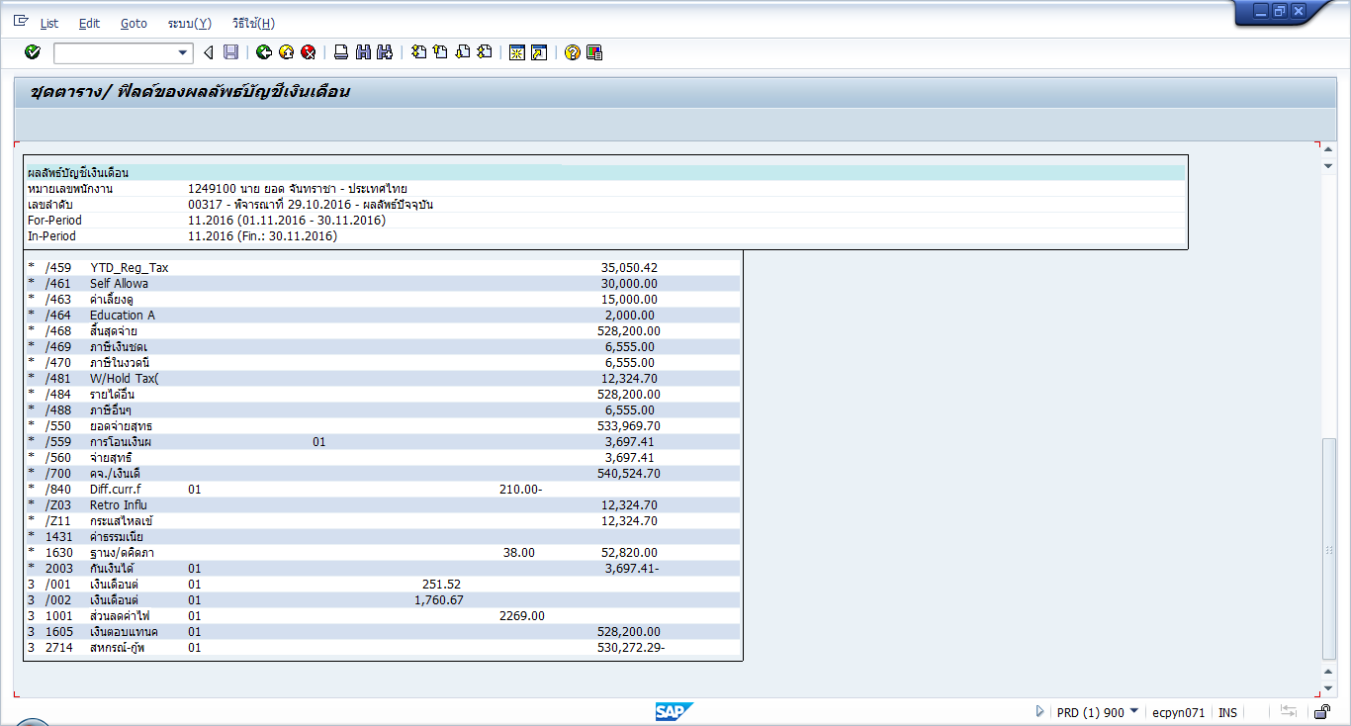
1000 | 52,820.00 | 1000 | 52,820.00
1001 | 9,726.02 | 1001 | 9,726.02
1402 | 200 | 1402 | 200
1900 | 8,803.33 | 1900 | 8,803.33
2004 | 0.92 | 2004 | 0.92 | 3001 | 2,012.20
2702 | 10.00- | 2702 | 10.00- | 3002 | 3,521.33
2704 | 15.00- | 2704 | 15.00- | 3003 | 2,263.71
2713 | 400.00- | 2713 | 400.00- | 3005 | 4,527.46
2717 | 26,054.01- | 2717 | 26,054.01- |  | 12,324.70
2901 | 7,772.10- | 2901 | 23,618.10-
2901 | 15,846.00- | 3001 | 2,012.20
4714 | 9,670.00 | 3002 | 3,521.33
4717 | 25,745.99 | 3003 | 2,263.71
4718 | 7,180.00 | 3005 | 4,527.46
 |  | 4003 | 3,697.41
 |  | 4714 | 9,670.00
 |  | 4717 | 25,745.99
 |  | 4718 | 7,180.00
 |  | 4901 | 3,697.41

1459302
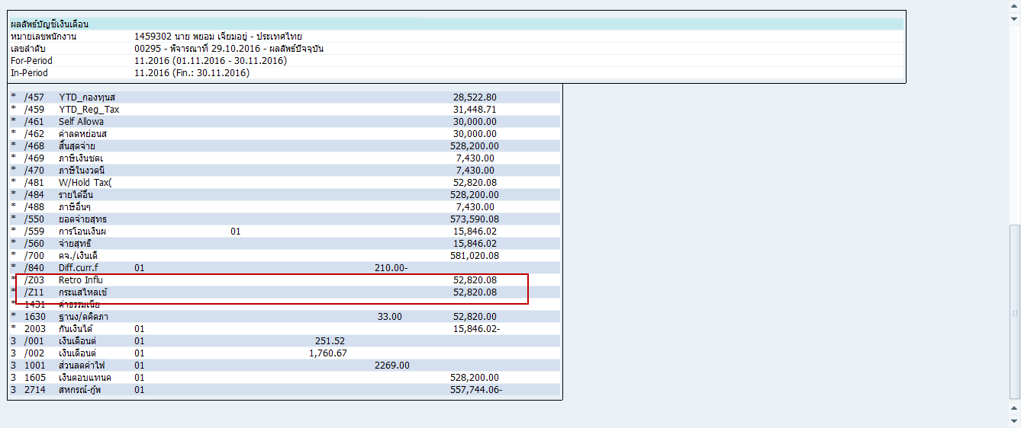
1000 | 52,820.00 | 1000 | 52,820.00
1001 | 9,726.02 | 1001 | 9,726.02
1717 | 26,196.20 | 1717 | 26,196.20
1900 | 8,803.33 | 1900 | 8,803.33
2004 | 0.81 | 2004 | 0.81
2700 | 280.00- | 2700 | 280.00-
2702 | 10.00- | 2702 | 10.00-
2704 | 15.00- | 2704 | 15.00- | 3001 | 4,024.40
2713 | 500.00- | 2713 | 500.00- | 3002 | 14,085.32
2714 | 2,660.00- | 2714 | 2,660.00- | 3003 | 6,036.56
2717 | 22,830.00- | 2717 | 22,830.00- | 3005 | 10,564.08
2718 | 6,306.49- | 2718 | 6,306.49- | 3013 | 12,073.14
2720 | 1,000.00- | 2720 | 1,000.00- | 3015 | 6,036.58
 |  | 3001 | 4,024.40 |  | 52,820.08
 |  | 3002 | 14,085.32
 |  | 3003 | 6,036.56
 |  | 3005 | 10,564.08
 |  | 3013 | 12,073.14
 |  | 3015 | 6,036.58
 |  | 4003 | 15,846.02

1321628
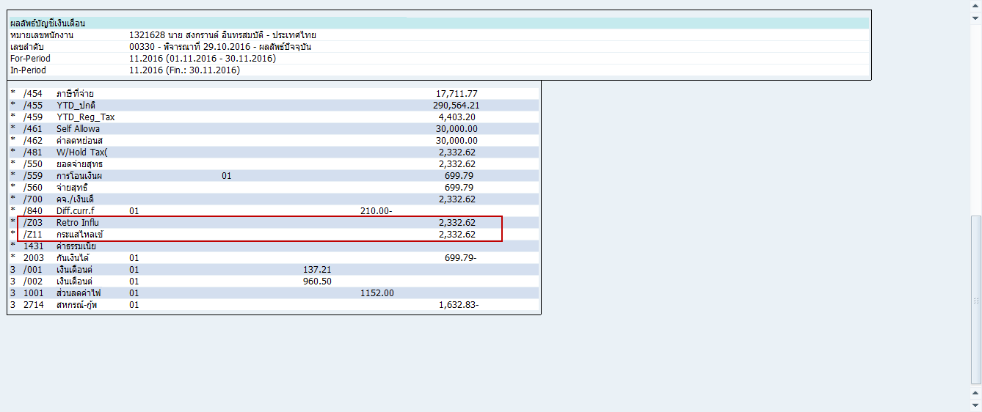
1000 | 28,815.00 | 1000 | 28,815.00
1001 | 4,839.13 | 1001 | 4,839.13
1430 | 2,881.50 | 1430 | 2,881.50
1900 | 4,802.50 | 1900 | 4,802.50
2004 | 0.94 | 2004 | 0.94 | 3012 | 1,920.98
2700 | 280.00- | 2700 | 280.00- | 3013 | 411.64
2702 | 10.00- | 2702 | 10.00- |  | 2,332.62
2704 | 15.00- | 2704 | 15.00-
2713 | 1,000.00- | 2713 | 1,000.00-
2717 | 23,408.25- | 2717 | 23,408.25-
4110 | 401.36 | 3012 | 1,920.98
4714 | 6,796.45 | 3013 | 411.64
4717 | 2,381.75 | 4003 | 699.79
4718 | 7,130.00 | 4110 | 401.36
 |  | 4714 | 6,796.45
 |  | 4717 | 2,381.75
 |  | 4718 | 7,130.00

1357032
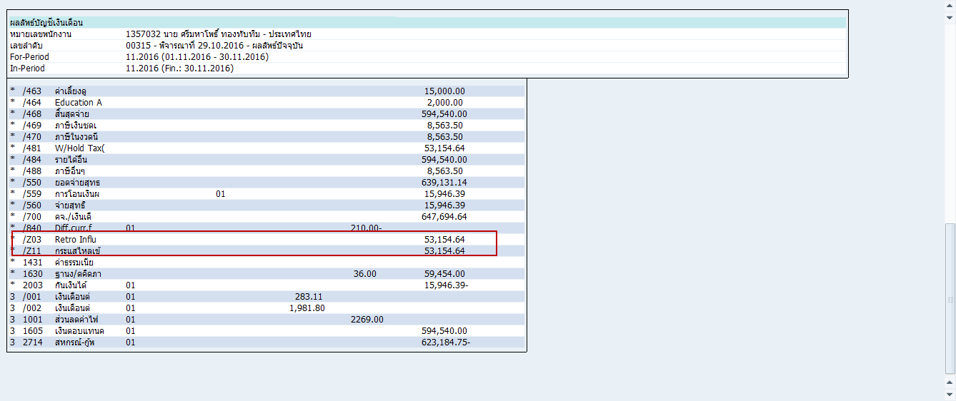
1000 | 59,454.00 | 1000 | 7,927.20
1001 | 9,726.02 | 1000 | 51,526.80
1900 | 9,909.00 | 1001 | 1,296.80
2004 | 0.95 | 1001 | 8,429.22
2700 | 280.00- | 1900 | 1,321.20
2704 | 15.00- | 1900 | 8,587.80
2713 | 700.00- | 2004 | 0.95
2717 | 60,532.79- | 2700 | 280.00-
4706 | 5,283.70 | 2704 | 15.00-
4717 | 477.21 | 2713 | 700.00-
4718 | 7,190.00 | 2717 | 60,532.79-
 |  | 3005 | 3,397.37 | 3005 | 3,397.37
 |  | 3005 | 20,384.22 | 3005 | 20,384.22
 |  | 3011 | 1,132.46 | 3011 | 1,132.46
 |  | 3011 | 3,397.38 | 3011 | 3,397.38
 |  | 3013 | 849.34 | 3013 | 849.34
 |  | 3013 | 2,548.02 | 3013 | 2,548.02
 |  | 3015 | 2,548.02 | 3015 | 2,548.02
 |  | 3015 | 9,342.74 | 3015 | 9,342.74
 |  | 3022 | 424.67 | 3022 | 424.67
 |  | 3025 | 212.34 | 3025 | 212.34
 |  | 3025 | 849.35 | 3025 | 849.35
 |  | 3502 | 1,274.01 | 3502 | 1,274.01
 |  | 3502 | 6,794.72 | 3502 | 6,794.72
 |  | 4003 | 15,946.39 |  | 53,154.64
 |  | 4706 | 5,283.70
 |  | 4717 | 477.21
 |  | 4718 | 7,190.00

1291627
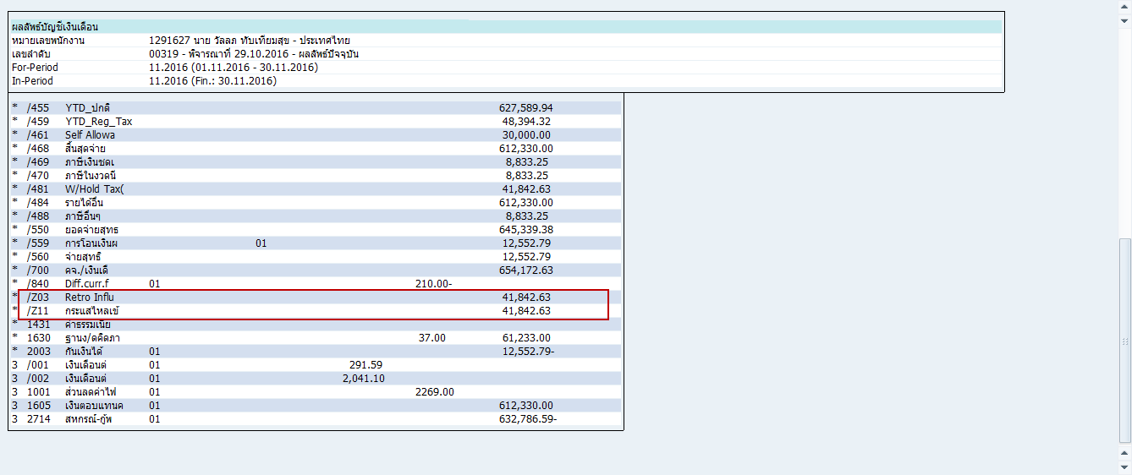
1000 | 10,205.50 | 1000 | 10,205.50
1000 | 51,027.50 | 1000 | 51,027.50
1001 | 1,621.00 | 1001 | 1,621.00
1001 | 8,105.02 | 1001 | 8,105.02
1900 | 1,700.92 | 1900 | 1,700.92
1900 | 8,504.58 | 1900 | 8,504.58
2004 | 0.94 | 2004 | 0.94
2700 | 280.00- | 2700 | 280.00-
2704 | 15.00- | 2704 | 15.00- | 3005 | 10,497.09
2713 | 1,000.00- | 2713 | 1,000.00- | 3011 | 1,166.34
2717 | 60,409.15- | 2717 | 60,409.15- | 3011 | 3,499.02
4717 | 10,680.85 | 3005 | 10,497.09 | 3013 | 874.76
4718 | 7,190.00 | 3011 | 1,166.34 | 3013 | 2,624.28
 |  | 3011 | 3,499.02 | 3015 | 2,624.28
 |  | 3013 | 874.76 | 3015 | 10,934.50
 |  | 3013 | 2,624.28 | 3502 | 874.76
 |  | 3015 | 2,624.28 | 3502 | 8,747.60
 |  | 3015 | 10,934.50 |  | 41,842.63
 |  | 3502 | 874.76
 |  | 3502 | 8,747.60
 |  | 4003 | 12,552.79
 |  | 4717 | 10,680.85
 |  | 4718 | 7,190.00

1352505
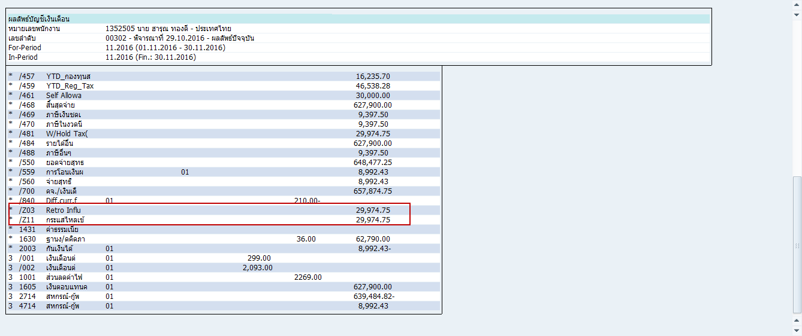
1000 | 62,790.00 | 1000 | 62,790.00
1001 | 9,726.02 | 1001 | 9,726.02
1717 | 29,900.00 | 1717 | 29,900.00
1900 | 10,465.00 | 1900 | 10,465.00
2004 | 0.75 | 2004 | 0.75 | 3021 | 1,345.50
2700 | 280.00- | 2700 | 280.00- | 3022 | 16,744.00
2704 | 15.00- | 2704 | 15.00- | 3025 | 11,885.25
2706 | 300.00- | 2706 | 300.00- |  | 29,974.75
2713 | 1,000.00- | 2713 | 1,000.00-
2714 | 17,561.00- | 2714 | 17,561.00-
2717 | 45,430.00- | 2717 | 45,430.00-
2718 | 7,180.00- | 2718 | 7,180.00-
 |  | 3021 | 1,345.50
 |  | 3022 | 16,744.00
 |  | 3025 | 11,885.25
 |  | 4003 | 8,992.43

1287119
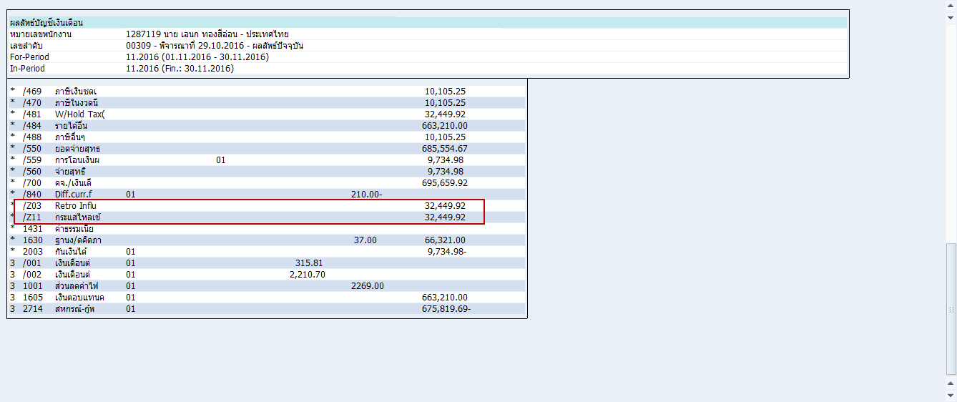
1000 | 66,321.00 | 1000 | 66,321.00
1001 | 9,726.02 | 1001 | 9,726.02
1717 | 32,735.00 | 1717 | 32,735.00
1900 | 11,053.50 | 1900 | 11,053.50
2004 | 0.78 | 2004 | 0.78
2700 | 280.00- | 2700 | 280.00- | 3021 | 4,263.48
2704 | 15.00- | 2704 | 15.00- | 3022 | 13,264.20
2713 | 1,000.00- | 2713 | 1,000.00- | 3025 | 14,922.24
2714 | 5,180.00- | 2714 | 5,180.00- |  | 32,449.92
2717 | 63,560.00- | 2717 | 63,560.00-
2718 | 7,180.00- | 2718 | 7,180.00-
 |  | 3021 | 4,263.48
 |  | 3022 | 13,264.20
 |  | 3025 | 14,922.24
 |  | 4003 | 9,734.98

1323715
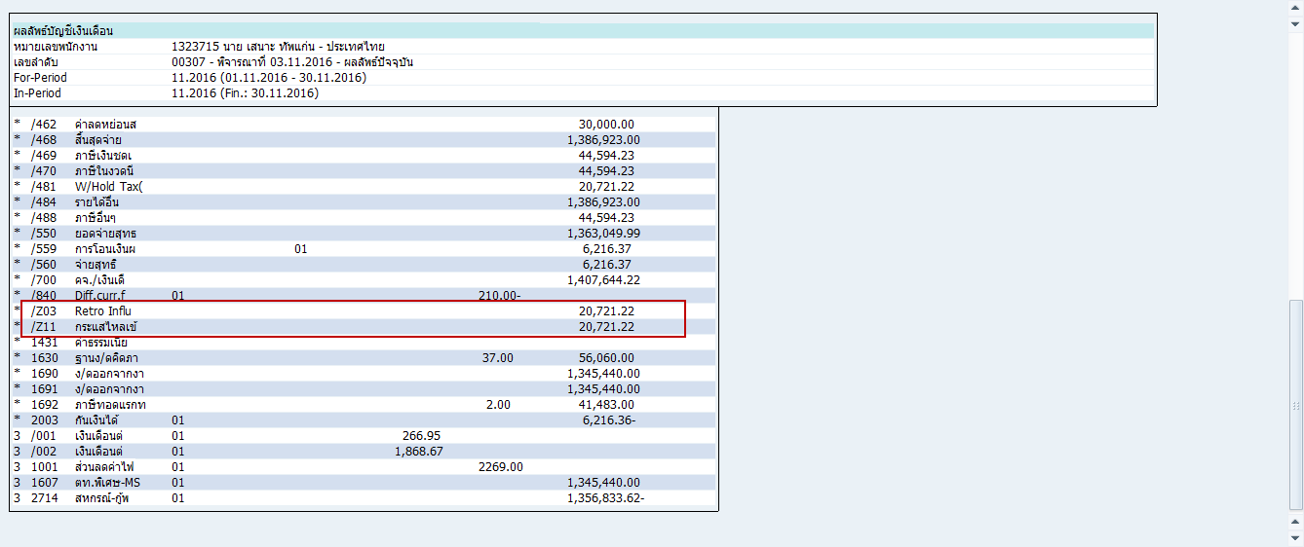
1000 | 56,060.00 | 1000 | 56,060.00
1001 | 9,726.02 | 1001 | 9,726.02
1900 | 9,343.33 | 1511 | 900
2700 | 140.00- | 1900 | 9,343.33
2704 | 15.00- | 2700 | 140.00-
2713 | 500.00- | 2704 | 15.00-
2717 | 44,589.45- | 2713 | 500.00- | 1511 | 900
4110 | 1,101.35 | 2717 | 44,589.45- | 3021 | 3,603.85
4706 | 200 | 3021 | 3,603.85 | 3022 | 11,212.01
4714 | 7,544.00 | 3022 | 11,212.01 | 3025 | 5,005.36
4717 | 20,530.55 | 3025 | 5,005.36 |  | 20,721.22
4718 | 7,190.00 | 4003 | 6,216.36
 |  | 4110 | 1,101.35
 |  | 4706 | 200
 |  | 4714 | 7,544.00
 |  | 4717 | 20,530.55
 |  | 4718 | 7,190.00

1979113
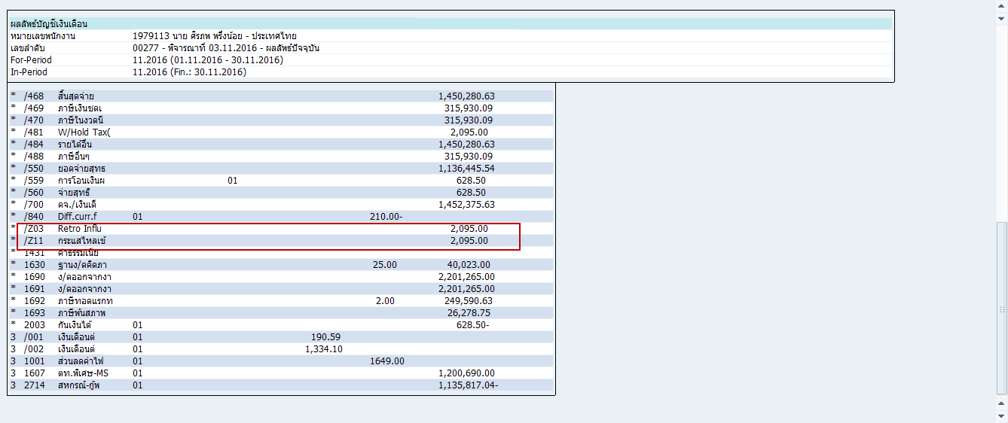
1000 | 40,023.00 | 1000 | 40,023.00
1001 | 7,013.51 | 1001 | 7,013.51
1430 | 4,002.30 | 1430 | 4,002.30
1900 | 6,670.50 | 1512 | 2,095.00
2704 | 15.00- | 1900 | 6,670.50
2713 | 400.00- | 2704 | 15.00-
2714 | 10,849.49- | 2713 | 400.00-
2717 | 20,800.00- | 2714 | 10,849.49-
4714 | 14,050.51 | 2717 | 20,800.00-
 |  | 4003 | 628.5
 |  | 4714 | 14,050.51

1480714
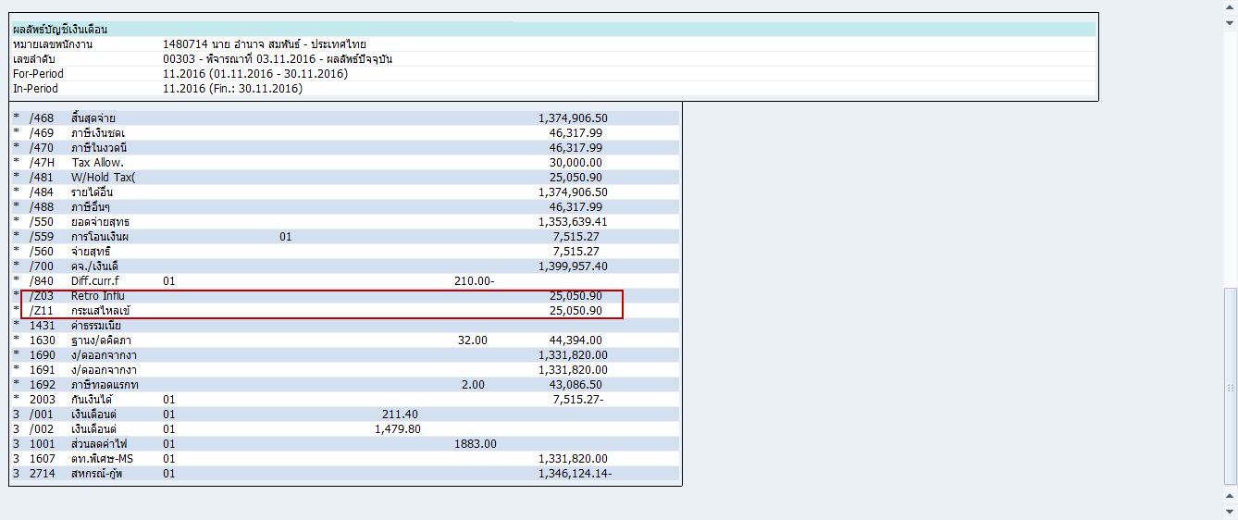
1000 | 44,394.00 | 1000 | 44,394.00
1001 | 8,037.26 | 1001 | 8,037.26
1900 | 7,399.00 | 1900 | 7,399.00
2700 | 140.00- | 2700 | 140.00-
2704 | 15.00- | 2704 | 15.00-
2713 | 1,000.00- | 2713 | 1,000.00-
2717 | 46,443.72- | 2717 | 46,443.72-
4714 | 11,250.00 | 3005 | 4,756.50 | 3005 | 4,756.50
4717 | 11,366.28 | 3021 | 1,902.60 | 3021 | 1,902.60
4718 | 6,327.01 | 3022 | 8,878.80 | 3022 | 8,878.80
 |  | 3023 | 2,536.80 | 3023 | 2,536.80
 |  | 3025 | 6,976.20 | 3025 | 6,976.20
 |  | 4003 | 7,515.27 |  | 25,050.90
 |  | 4714 | 11,250.00
 |  | 4717 | 11,366.28
 |  | 4718 | 6,327.01

1320402
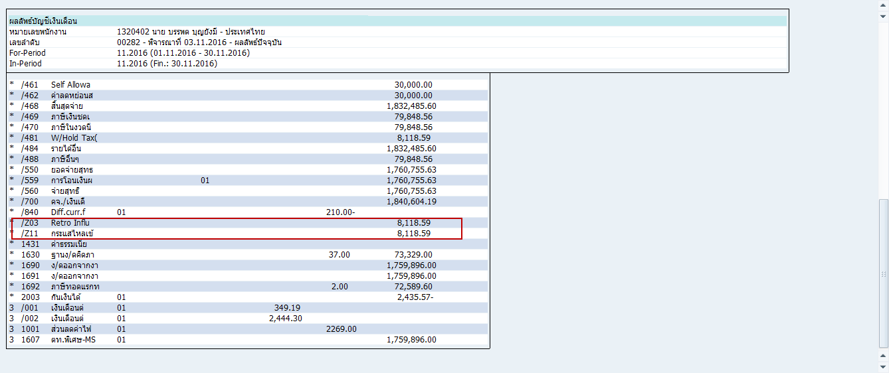
1000 | 73,329.00 | 1000 | 73,329.00
1001 | 9,726.02 | 1001 | 9,726.02
1900 | 12,221.50 | 1900 | 12,221.50
2700 | 280.00- | 2700 | 280.00-
2704 | 15.00- | 2704 | 15.00-
2713 | 1,000.00- | 2713 | 1,000.00-
2717 | 52,295.98- | 2717 | 52,295.98-
2921 |  | 2921 |  | 3005 | 5,237.80
4714 | 8,150.00 | 3005 | 5,237.80 | 3021 | 1,571.34
4717 | 51,974.02 | 3021 | 1,571.34 | 3025 | 1,309.45
4718 | 5,526.56 | 3025 | 1,309.45 |  | 8,118.59
4720 | 2,000.00 | 4003 | 2,435.57
4921 | 7,332.90 | 4714 | 8,150.00
 |  | 4717 | 51,974.02
 |  | 4718 | 5,526.56
 |  | 4720 | 2,000.00

